1
やまがたICT支援隊 登録内容

№ |  | 本店所在地 |  |  | 支援隊員名称 |  |  |  |  |  |  |  |  |  | 住所
 |  |  |  |  |  |  |  |  |  |  |  |  |  |  | E-mail
1 |  | 村山 |  |  | 株式会社ザオー測量設計 |  |  |  |  |  |  |  |  |  | 山形県山形市荒楯町二丁目21番10号
 |  |  |  |  |  |  |  |  |  |  |  |  |  |  | zaosdc@dewa.or.jp
相談方法 |  |  |  |  |  |  | 対面、電話相談

連絡先１ |  |  | 担当者名 |  |  |  | 藤倉 剛樹

 |  |  | 電話番号 |  |  |  | 023-641-7811

 |  |  | メールアドレス |  |  |  | zaosdc@dewa.or.jp

 |  |  | 住所 |  |  |  | 山形市荒楯町二丁目21番10号

連絡先２ |  |  | 担当者名 |  |  |  | 早坂 紘史

 |  |  | 電話番号 |  |  |  | 023-641-7811

 |  |  | メールアドレス |  |  |  | zaosdc@dewa.or.jp

 |  |  | 住所 |  |  |  | 山形市荒楯町二丁目21番10号

支援対象技術 ◎：実績のある技術 ○：実績はないが支援する態勢が整っている技術

1 | 2 | 3 | 4 | 5 | 6 | 7 | 8 | 9 | 10 | 11 | 12 | 13 | 14 | 15 | 16 | 17 | 18 | 19 | 20 | 21 | 22 | 23 | 24 | 25 | 26 | 27 | 28

○ | ○ |  |  | ○ | ○ | ○ | ○

ICT等支援実績（工事名等）

支援内容ＰＲ |  |  |  |  |  |  | 弊社は、公の実績はありませんが、民間ベースでの各種支援等は行っています。 UAVレーザー・地上型レーザー・移動式レーザー等の各種機器、ソフトウェア、人材については支援体制を整えております。 簡易な研修・講習については対応できますので、いつでも気軽にご相談ください. |  |  |  |  |  |  |  |  |  |  |  | 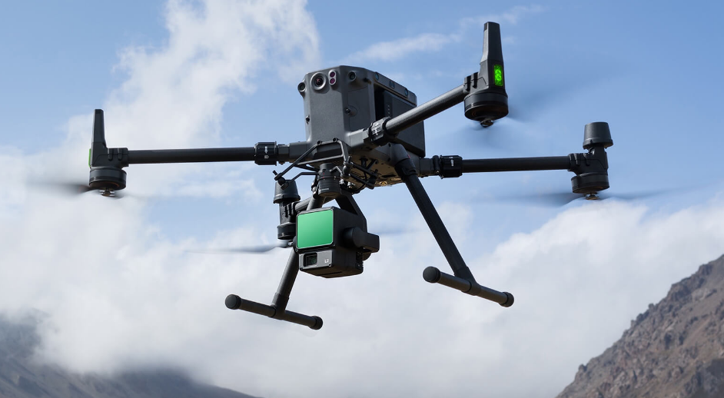 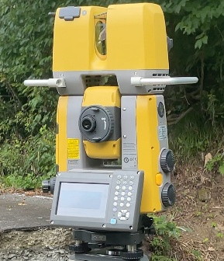 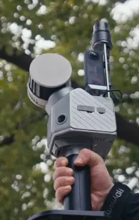

企業等ホームページ |  |  |  |  |  |  | http://www.zaosdc.co.jp

2
やまがたICT支援隊 登録内容

№ |  | 本店所在地 |  |  | 支援隊員名称 |  |  |  |  |  |  |  |  |  | 住所
 |  |  |  |  |  |  |  |  |  |  |  |  |  |  | E-mail
2 |  | 村山 |  |  | 株式会社寒河江測量設計事務所 |  |  |  |  |  |  |  |  |  | 山形県寒河江市大字西根字長面153-1
 |  |  |  |  |  |  |  |  |  |  |  |  |  |  | k-onuma@sagae-sokuryo.co.jp
相談方法 |  |  |  |  |  |  | 対面、電話相談、オンラインまたはＳＮＳによる相談

連絡先１ |  |  | 担当者名 |  |  |  | 空間情報部 大沼 啓一

 |  |  | 電話番号 |  |  |  | ０２３７－８６－５５２０

 |  |  | メールアドレス |  |  |  | k-onuma@sagae-sokuryo.co.jp

 |  |  | 住所 |  |  |  | 山形県寒河江市

連絡先２ |  |  | 担当者名 |  |  |  | 空間情報部 工藤 一郎

 |  |  | 電話番号 |  |  |  | ０２３７－８６－５５２０

 |  |  | メールアドレス |  |  |  | i-kudo@sagae-sokuryo.co.jp

 |  |  | 住所 |  |  |  | 山形県寒河江市

支援対象技術 ◎：実績のある技術 ○：実績はないが支援する態勢が整っている技術

1 | 2 | 3 | 4 | 5 | 6 | 7 | 8 | 9 | 10 | 11 | 12 | 13 | 14 | 15 | 16 | 17 | 18 | 19 | 20 | 21 | 22 | 23 | 24 | 25 | 26 | 27 | 28

○ | ◎ | ○ |  | ◎ | ○ | ○ | ○ |  |  | ○ |  |  |  | ○ | ○ |  |  |  |  |  | ◎ | ◎ | ◎ | ○ | ◎ | ◎ | ◎

ICT等支援実績（工事名等） |  |  |  |  |  |  | 東北地方整備局ＩＣＴサポーター

支援内容ＰＲ |  |  |  |  |  |  | 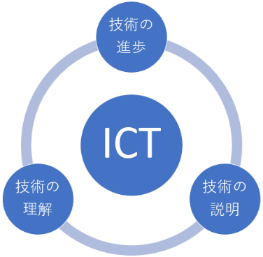 ICT施工のすべての工程を、ワンストップでサポートします ICT施工の計画から完成まで、しっかりお手伝いします。起工測量、3次元データ作成、出来形計測まで、現場の「困った」を解決し、現場の目線でわかりやすくサポートします。 これまでに、みちのくi-Construction奨励賞や山形県優良建設工事等顕彰など、多くの評価をいただいてきました。現場の皆さまと一緒に、一つひとつ丁寧に取り組んできた実績があります。 当社の強みは、測量も設計も両方できるスタッフが揃っていること。 それぞれの現場状況に応じた最適な技術提案をお届けします。 UAV測量の精度や3次元データの品質向上にも、日々こだわって 取り組んでいます。 ICT施工に関するご相談がございましたら、お気軽にお問い合わせください。

企業等ホームページ |  |  |  |  |  |  | http://www.sagae-sokuryo.co.jp/

3
やまがたICT支援隊 登録内容

№ |  | 本店所在地 |  |  | 支援隊員名称 |  |  |  |  |  |  |  |  |  | 住所
 |  |  |  |  |  |  |  |  |  |  |  |  |  |  | E-mail
3 |  | 村山 |  |  | 株式会社成和技術 |  |  |  |  |  |  |  |  |  | 山形県尾花沢市若葉町4-1-1
 |  |  |  |  |  |  |  |  |  |  |  |  |  |  | kishi-nob@seiwa-gijutsu.co.jp
相談方法 |  |  |  |  |  |  | 対面、電話相談、オンラインまたはＳＮＳによる相談

連絡先１ |  |  | 担当者名 |  |  |  | 岸 信哉

 |  |  | 電話番号 |  |  |  | 0237-23-2222

 |  |  | メールアドレス |  |  |  | kishi-nob@seiwa-gijutsu.co.jp

 |  |  | 住所 |  |  |  | 山形県尾花沢市若葉町4-1-1

連絡先２ |  |  | 担当者名 |  |  |  | 阿部 貴裕

 |  |  | 電話番号 |  |  |  | 0237-23-2222

 |  |  | メールアドレス |  |  |  | t-abe@seiwa-gijutsu.co.jp

 |  |  | 住所 |  |  |  | 山形県尾花沢市若葉町4-1-1

支援対象技術 ◎：実績のある技術 ○：実績はないが支援する態勢が整っている技術

1 | 2 | 3 | 4 | 5 | 6 | 7 | 8 | 9 | 10 | 11 | 12 | 13 | 14 | 15 | 16 | 17 | 18 | 19 | 20 | 21 | 22 | 23 | 24 | 25 | 26 | 27 | 28

◎ | ◎ |  |  | ◎ | ○ | ○ | ○ | ○ |  | ○ |  |  |  |  | ○ |  |  |  |  |  | ◎ | ◎ | ◎ |  | 〇

ICT等支援実績（工事名等） |  |  |  |  |  |  | 令和3年度 建コン三団体技術研修会講師

 |  |  |  |  |  |  | 黒森治山工事実施設計業務

支援内容ＰＲ |  |  |  |  |  |  | 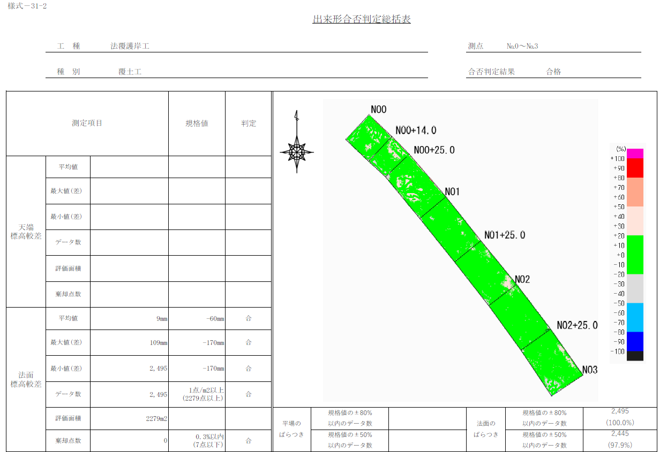 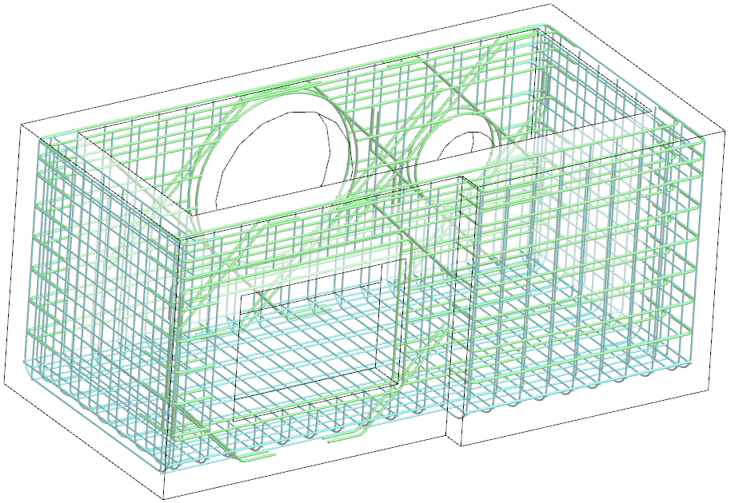 弊社はICT支援隊の一員として、建設業者の皆様が安心してICT施工を導入・活用できるよう、現場に即した技術支援を提供しています。20年以上にわたり培ってきた3次元解析技術を基盤に、UAVレーザや地上レーザを活用した「i-Construction」対応の3次元測量の実績があり、起工測量から3次元設計、出来形管理まで一貫した支援を行っています。建設業者の皆様にとって、ICT施工は「導入の難しさ」や「人材不足」といった課題が伴うこともあります。私たちはその課題を解決するパートナーとして、データ解析、現場にでの運用支援を通じて、ICT施工の推進・加速化を後押しします。ICT支援隊の一会社として、皆様の工事を 効率化・品質向上・安全性確保 へと導き、建設DXの実現に向けて共に歩んでまいります。

出来形
管理図
配筋図の
BIMデータ

企業等ホームページ |  |  |  |  |  |  | http://seiwa-gijutsu.co.jp/

9
やまがたICT支援隊 登録内容

№ |  | 本店所在地 |  |  | 支援隊員名称 |  |  |  |  |  |  |  |  |  | 住所
 |  |  |  |  |  |  |  |  |  |  |  |  |  |  | E-mail
9 |  | 村山 |  |  | 渋谷建設株式会社 |  |  |  |  |  |  |  |  |  | 山形県山形市東青田5丁目1-5
 |  |  |  |  |  |  |  |  |  |  |  |  |  |  | hiro-kakizaki@shibuken.co.jp
相談方法 |  |  |  |  |  |  | 対面、Web、講習会講師、電話相談

連絡先１ |  |  | 担当者名 |  |  |  | 柿崎 洋

 |  |  | 電話番号 |  |  |  | 023-634-4281 (本社)

 |  |  | メールアドレス |  |  |  | hiro-kakizaki@shibuken.co.jp

 |  |  | 住所 |  |  |  | 山形県山形市東青田5丁目1-5

連絡先２ |  |  | 担当者名 |  |  |  | 染谷 昌一

 |  |  | 電話番号 |  |  |  | 023-634-4281 (本社)

 |  |  | メールアドレス |  |  |  | someya@shibuken.co.jp

 |  |  | 住所 |  |  |  | 山形県山形市東青田5丁目1-5

支援対象技術 ◎：実績のある技術 ○：実績はないが支援する態勢が整っている技術

1 | 2 | 3 | 4 | 5 | 6 | 7 | 8 | 9 | 10 | 11 | 12 | 13 | 14 | 15 | 16 | 17 | 18 | 19 | 20 | 21 | 22 | 23 | 24 | 25 | 26 | 27 | 28

◎ | ◎ |  | ◎ |  |  |  |  |  |  |  | ◎ |  |  |  | ◎ |  | ◎ |  |  |  | ◎ |  | ◎ | ◎ | ◎ | ◎ | ◎

ICT等支援実績（工事名等） |  |  |  |  |  |  | 東北地方整備局ＩＣＴサポーター (2022年3月～)

 |  |  |  |  |  |  | スタッフ ： ICT推進室5名(女性2名(専属)、男性3名(兼務))

支援内容ＰＲ |  |  |  |  |  |  | 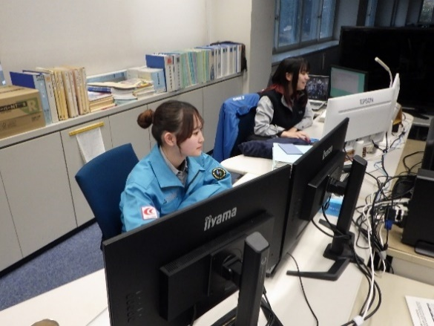 1) 渋谷建設(株)はICTを内製しています。 2) 取り組み ： ICT取組みは2016年9月に工事現場にてUAV飛行測量試行(DJIPhantom4)、2016年10月3Dデータ作成開始(EX-TRND武蔵)、2017年2月UAV点群解析開始(MetashapePro、TREND-POINT)、2017年4月TLS点群解析開始(GLS2000、MAGNETCollage)、2016年8月から2017年1月まで6カ月間のICT･3Dの解析、2017年3月ICT工事初受注、2017年11月ICT活用工事1件目の完成検査(国交省河道掘削)完了です。 3) 実績 ： ICT工事の完成検査終了は国交省40工事、山形県 18件です。2025年度は国交省5件、山形県8件施工中です。 4) 運用 ： ICT技術を実施している工事は年間で約12件程度 あり、普段使いを含めると年間50件以上の工事のICT活用実 績があります。 5） 支援内容 ： 土工(掘削、床掘、切土、盛土、転圧)、舗装(新 設、修繕)、構造物CIM(基礎工、下部工、上部工)、地盤改良(混 合処理)のICT1～5 項目全般です。

企業等ホームページ |  |  |  |  |  |  | 渋谷建設株式会社 URL https://www.shibuken.co.jp/
 |  |  |  |  |  |  | instagram shibuyakensetsu.yamagata

19
やまがたICT支援隊 登録内容

№ |  | 本店所在地 |  |  | 支援隊員名称 |  |  |  |  |  |  |  |  |  | 住所
 |  |  |  |  |  |  |  |  |  |  |  |  |  |  | E-mail
19 |  | 庄内 |  |  | ブレンスタッフ株式会社 |  |  |  |  |  |  |  |  |  | 山形県鶴岡市桜新町８番３３号
 |  |  |  |  |  |  |  |  |  |  |  |  |  |  | bs-soumu@brain-staff.jp
相談方法 |  |  |  |  |  |  | 対面、電話相談

連絡先１ |  |  | 担当者名 |  |  |  | 矢口 松二

 |  |  | 電話番号 |  |  |  | 0235-35-0331

 |  |  | メールアドレス |  |  |  | s.yaguchi@brain-staff.jp

 |  |  | 住所 |  |  |  | 鶴岡市東原町１−３４

連絡先２ |  |  | 担当者名 |  |  |  | 冨樫 順也

 |  |  | 電話番号 |  |  |  | 0235-24-5510

 |  |  | メールアドレス |  |  |  | togashi-junya@brain-staff.jp

 |  |  | 住所 |  |  |  | 鶴岡市桜新町８−３３

支援対象技術 ◎：実績のある技術 ○：実績はないが支援する態勢が整っている技術

1 | 2 | 3 | 4 | 5 | 6 | 7 | 8 | 9 | 10 | 11 | 12 | 13 | 14 | 15 | 16 | 17 | 18 | 19 | 20 | 21 | 22 | 23 | 24 | 25 | 26 | 27 | 28

○ | ○ |  |  | ○ | ○ | ○ | ○

ICT等支援実績（工事名等）

支援内容ＰＲ |  |  |  |  |  |  | 当社の測量設計サービスはUAV・TLS・GNSS 活用による３D技術を標準業務として提供しています。 標準業務で蓄積したノウハウを活かした高精度・高密度な３D情報によりICT施工における 幅広い支援が可能です。当社の３Dサービスは国の「R4ものづくり生産性向上事業」に認定され 信頼されるサービスとして展開しています。 当社のもうひとつの主力事業である建築設計・BIM 活用による建築工事の生産性向上及びパートナー企業と連携したMMS、MBS 等の活用による計測環境に合わせた最適な計測手法のご提案もあわせて可能です。 建設プロジェクトの安心と生産効率の向上を実感していただけるよう最善を尽くして支援いたします。

GNSS
UAV
ﾊﾝﾃﾞｨﾚｰｻﾞｰｽｷｬﾅｰ
➊
➋
➌

企業等ホームページ |  |  |  |  |  |  | https://brain-staff.jp/

